Sheet1
日期 | 模型 | 准确率： |  |  |  | 各类参数(epoch=,batch_size=,lr=,…...) | 数据集的划分 | 精度曲线图 | loss曲线图 | pr曲线图 | pc曲线图
 |  | class 1 | class 2 | class 3 | class 4
 | yolov11n-seg（陈） | 0.556 | 0.527 | 0.646 | 0.608 | epochs: 100 patience: 100 batch: 64 imgsz: 1280 | 总有效样本（有标签的）: 6666，训练集: 5332 (80.0%)， 验证集: 1334 (20.0%)，空标签样本: 5902（剔除） |  |  | 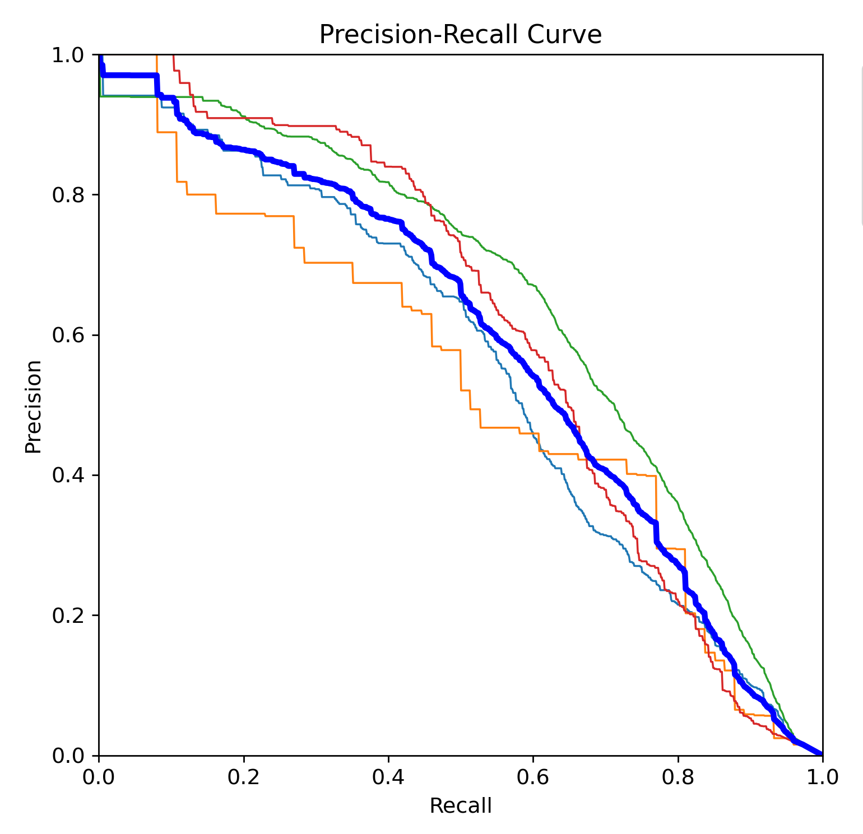 | 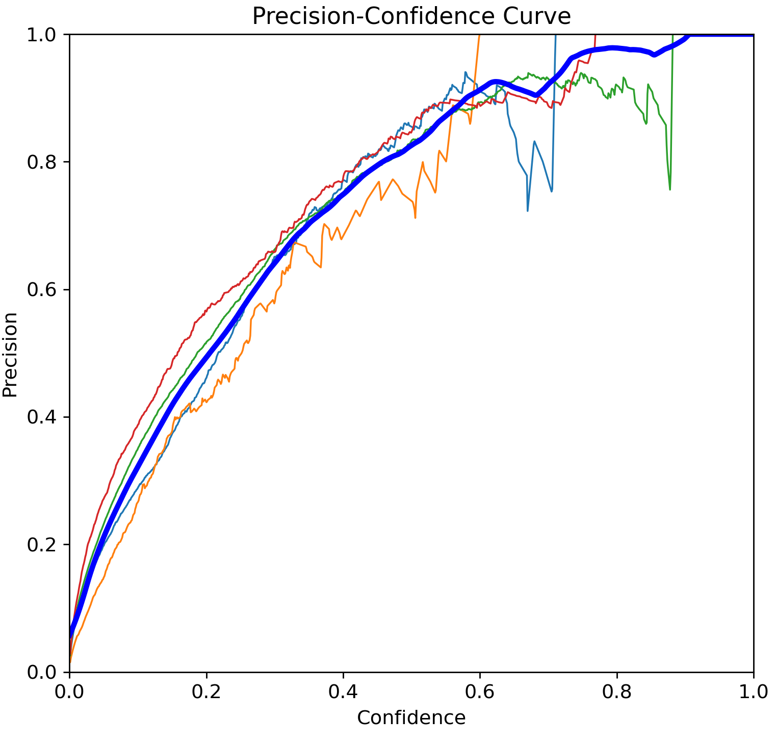
 | yolov12n（陈） | 0.524 | 0.303 | 0.628 | 0.673 | epochs: 100 patience: 100 batch: 64 imgsz: 1280 | 总有效样本（有标签的）: 6666，训练集: 5332 (80.0%)， 验证集: 1334 (20.0%)，空标签样本: 5902（剔除） |  |  | 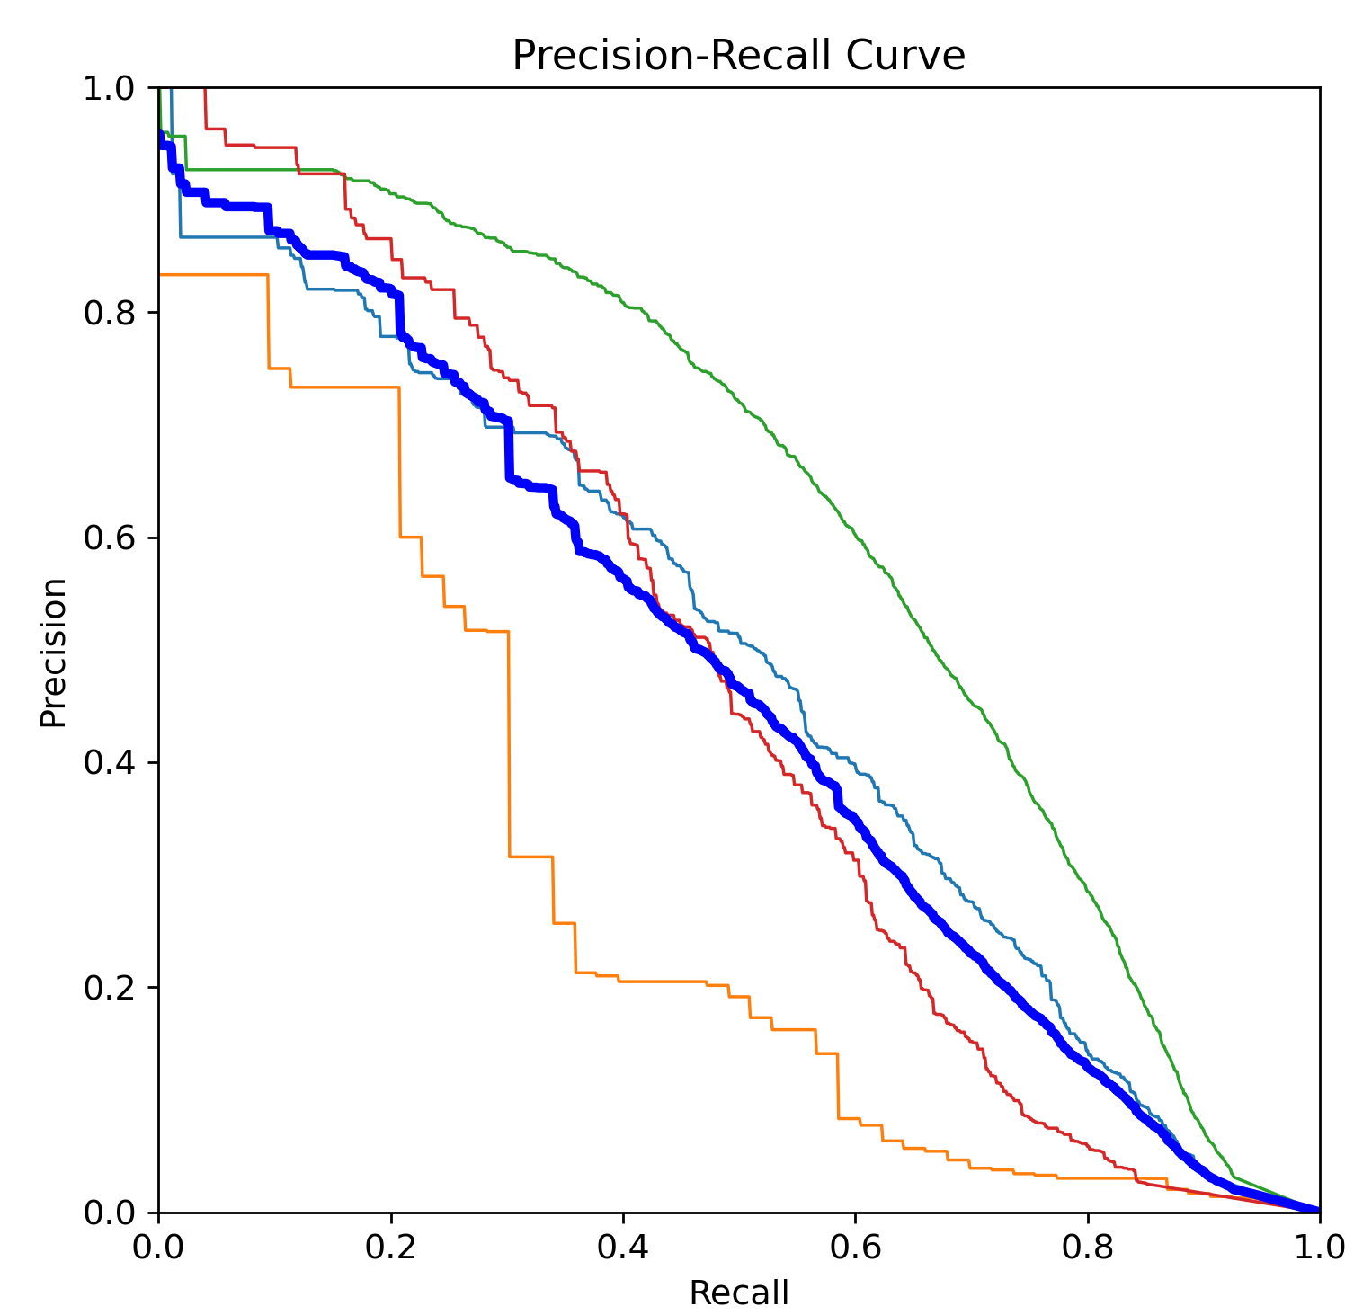 | 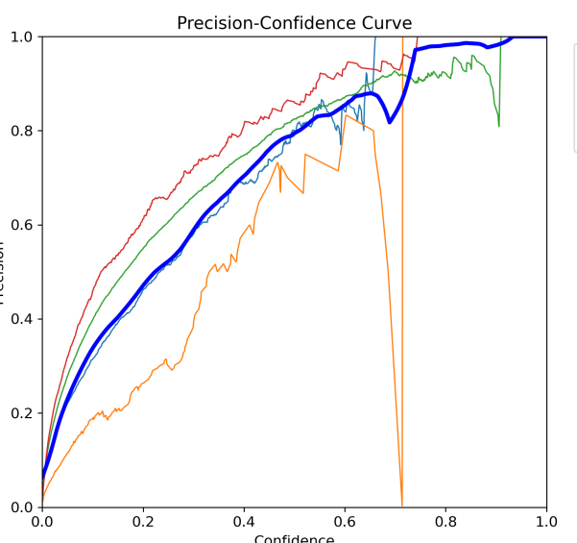
3.6 | yolov11x（刘） | 0.491 | 0.354 | 0.621 | 0.631 | epochs: 100 patience: 100 batch: 16lr0: 0.01 lrf: 0.01 momentum: 0.937 weight_decay: 0.0005 warmup_epochs: 3.0 warmup_momentum: 0.8 warmup_bias_lr: 0.1 imgsz: 640 | 训练集：8797，验证集：2514 | 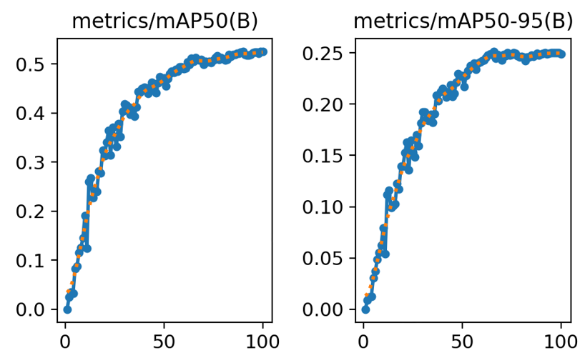 | 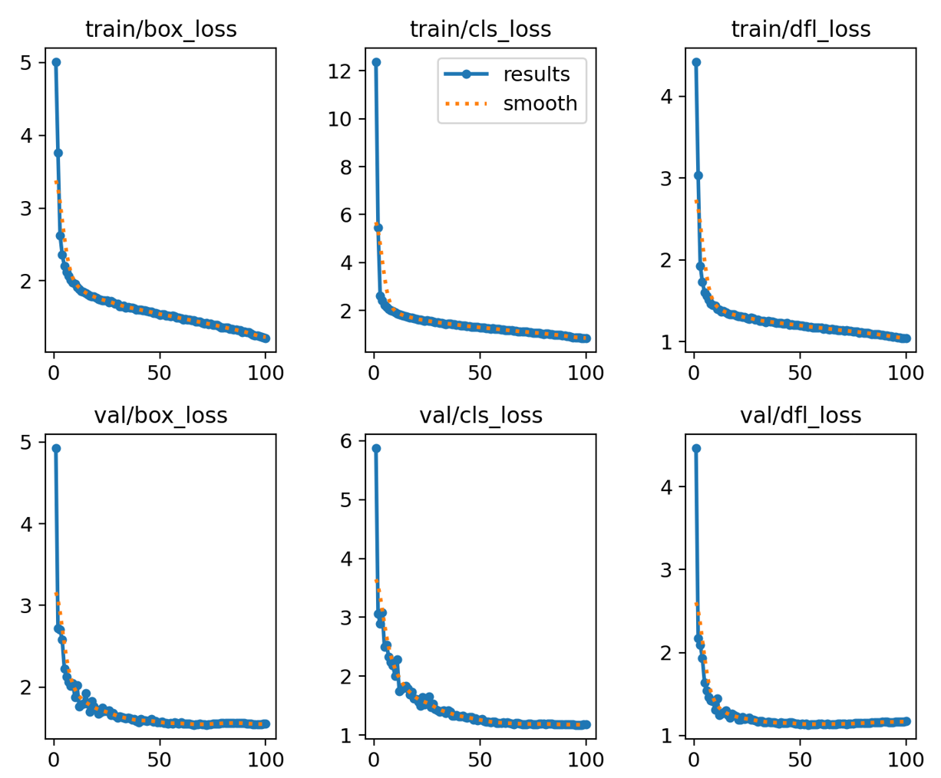 | 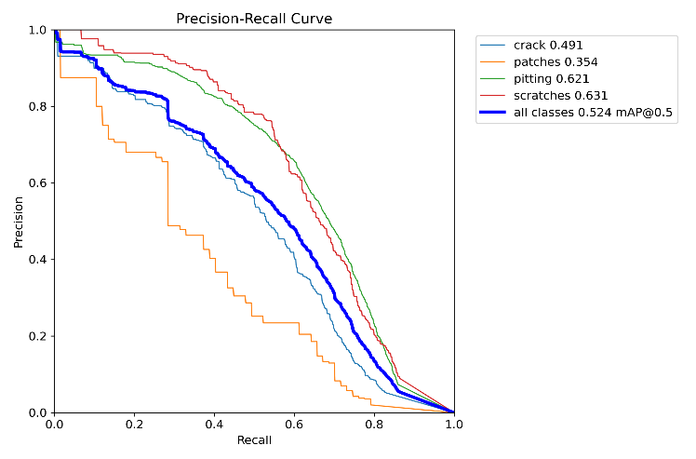 | 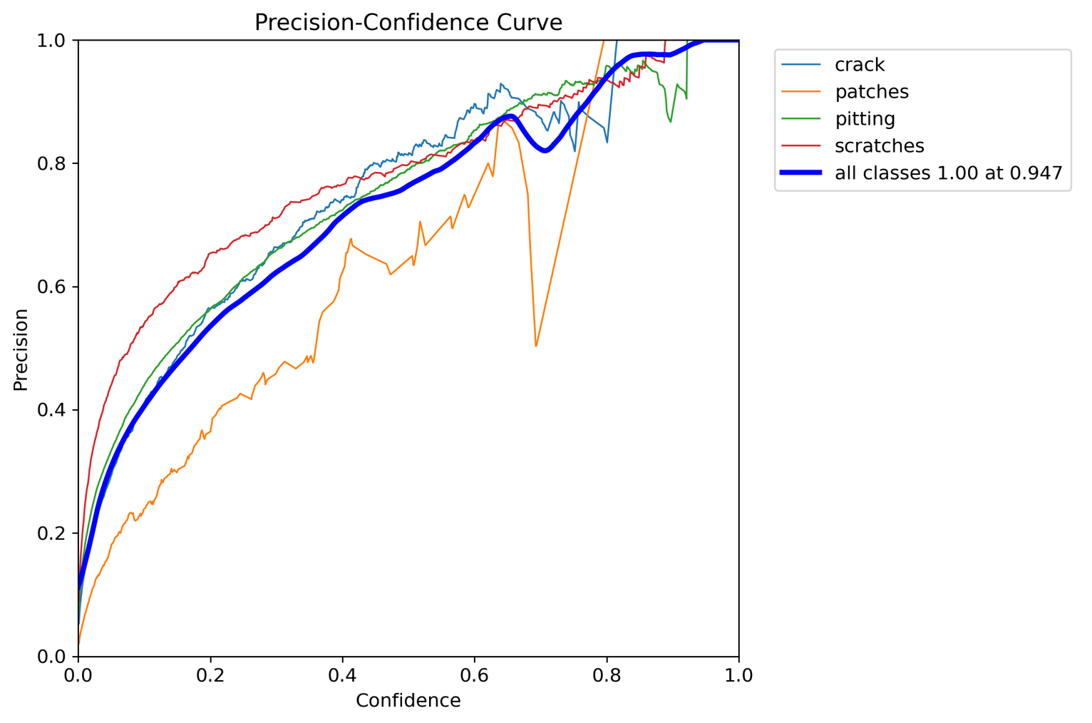
3.7~3.9 | yolov12x（刘） | 0.531 | 0.359 | 0.633 | 0.667 | epochs: 100 lr0: 0.01 lrf: 0.01 momentum: 0.937 weight_decay: 0.0005 warmup_epochs: 3.0 warmup_momentum: 0.8 warmup_bias_lr: 0.0 batch: 16 imgsz: 640 | 训练集：8797，验证集：2514 | 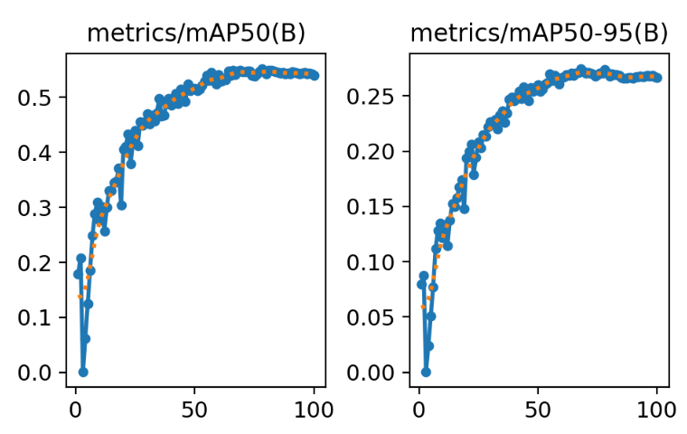 | 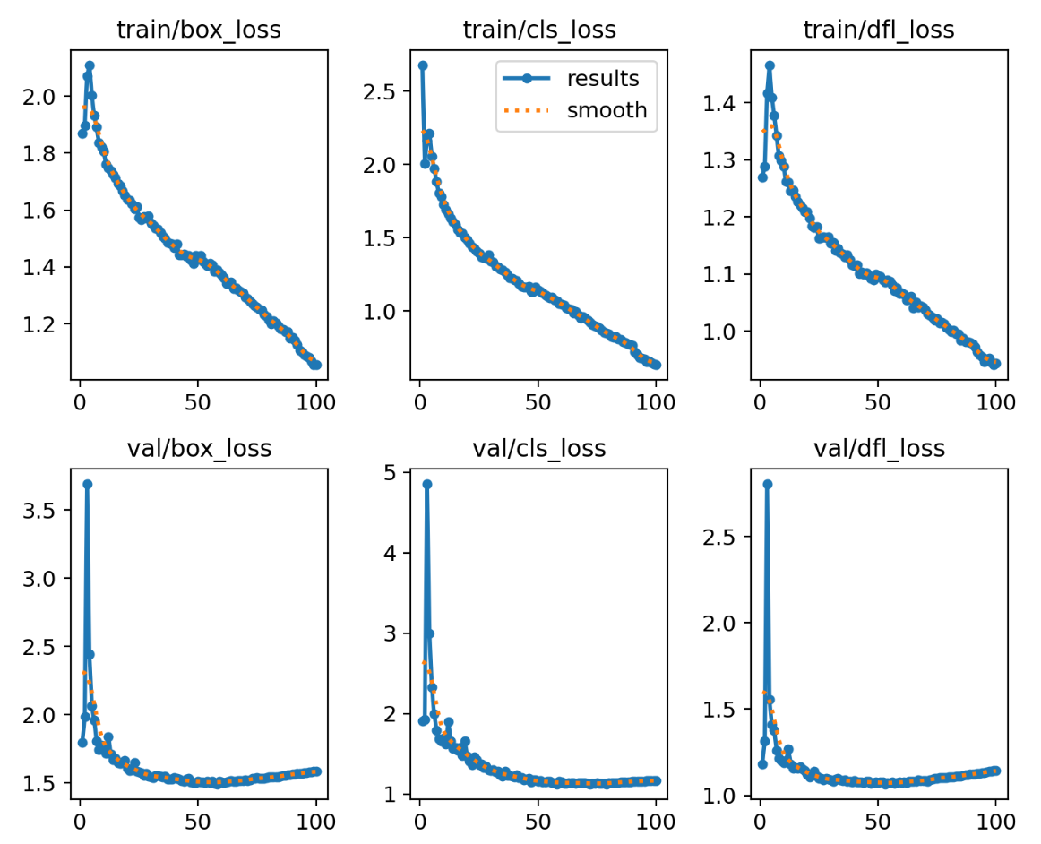 | 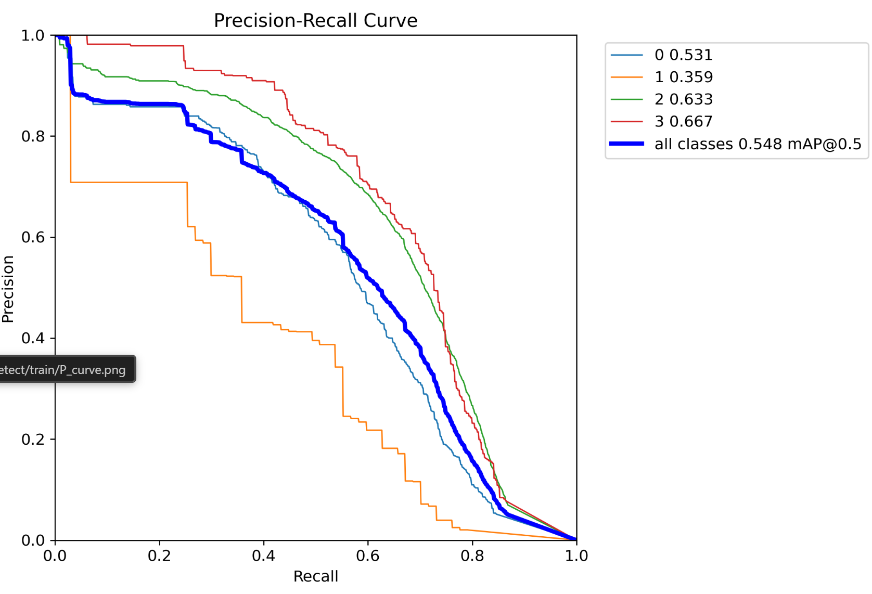 | 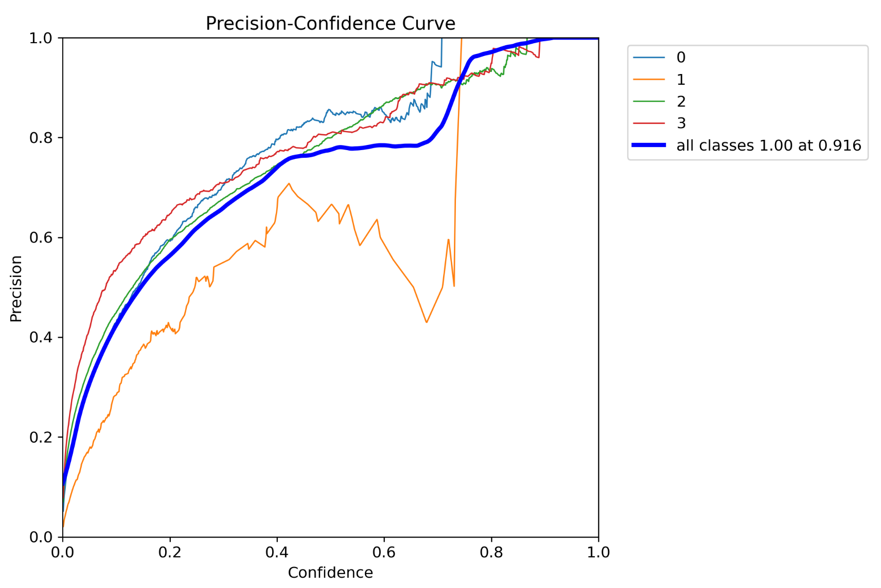
3.11 | yolov12x（刘） |  |  |  |  | yolo12x.pt | 12x预测的结果合并：训练集：17594，验证集：2514
3.8-3.9 | yolov12x（杨） |  |  |  |  | epochs: 50 lr0: 0.01 lrf: 0.01 momentum: 0.937 weight_decay: 0.0005 warmup_epochs: 3.0 warmup_momentum: 0.8 warmup_bias_lr: 0.0 batch: 16 imgsz: 640 | 训练集：8797，验证集：2514

